상품제안서
New 락앤락 메트로 스텐머그 475ml | 상품코드: S29004

 |  |  |  |  | 02-713-8555 | www.synergygift.co.kr
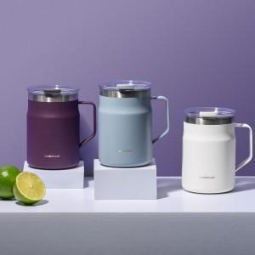 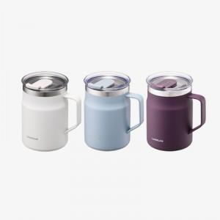 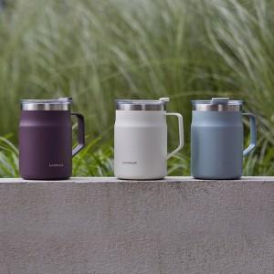

【상세/제작정보】 | 우수한 보온,보냉기능! 열고닫기 편한 스윙 락! 세련된 파우더 코팅

【인쇄/포장옵션】 | 레이저 / 포장지포장

【공급단가】 | 수량 | 50~ | 100~ | 500~
*VAT별도 | 단가 | 17,500원 | 17,500원 | 17,470원

【상품 URL】 | https://www.synergygift.co.kr:443/src/goods_detail.php?gdno=29004

